Sheet1
 |  |  |  | Евклидово
 | X1 | X2 |  | 1 | 2 | 3 | 4 | 5 | 6 | 7
O1 | 2 | 2 | 1 | 0.00 | 9.85 | 11.18 | 2.24 | 16.28 | 13.89 | 6.00
O2 | 6 | 11 | 2 | 9.85 | 0.00 | 7.21 | 8.25 | 7.62 | 8.25 | 9.22
O3 | 12 | 7 | 3 | 11.18 | 7.21 | 0.00 | 8.94 | 7.07 | 2.83 | 6.40
O4 | 4 | 3 | 4 | 2.24 | 8.25 | 8.94 | 0.00 | 14.21 | 11.66 | 4.12
O5 | 13 | 14 | 5 | 16.28 | 7.62 | 7.07 | 14.21 | 0.00 | 5.10 | 13.00
O6 | 14 | 9 | 6 | 13.89 | 8.25 | 2.83 | 11.66 | 5.10 | 0.00 | 9.22
O7 | 8 | 2 | 7 | 6.00 | 9.22 | 6.40 | 4.12 | 13.00 | 9.22 | 0.00

 |  |  |  | 1 | 2 | 3 | 4 | 5 | 6 | 7
 |  |  |  | Хэмингово
 |  |  | 1 | 0.00 | 13.00 | 15.00 | 3.00 | 23.00 | 19.00 | 6.00
 |  |  | 2 | 13.00 | 0.00 | 10.00 | 10.00 | 10.00 | 10.00 | 11.00
 |  |  | 3 | 15.00 | 10.00 | 0.00 | 12.00 | 8.00 | 4.00 | 9.00
 |  |  | 4 | 3.00 | 10.00 | 12.00 | 0.00 | 20.00 | 16.00 | 5.00
 |  |  | 5 | 23.00 | 10.00 | 8.00 | 20.00 | 0.00 | 6.00 | 17.00
 |  |  | 6 | 19.00 | 10.00 | 4.00 | 16.00 | 6.00 | 0.00 | 13.00
 |  |  | 7 | 6.00 | 11.00 | 9.00 | 5.00 | 17.00 | 13.00 | 0.00

 |  |  |  | 1 | 2 | 3 | 4 | 5 | 6 | 7
 |  |  |  | Чебышев
 |  |  | 1 | 0.00 | 9.00 | 10.00 | 2.00 | 12.00 | 12.00 | 6.00
 |  |  | 2 | 9.00 | 0.00 | 6.00 | 8.00 | 7.00 | 8.00 | 9.00
 |  |  | 3 | 10.00 | 6.00 | 0.00 | 8.00 | 7.00 | 2.00 | 5.00
 |  |  | 4 | 2.00 | 8.00 | 8.00 | 0.00 | 11.00 | 10.00 | 4.00
 |  |  | 5 | 12.00 | 7.00 | 7.00 | 11.00 | 0.00 | 5.00 | 12.00
 |  |  | 6 | 12.00 | 8.00 | 2.00 | 10.00 | 5.00 | 0.00 | 7.00
 |  |  | 7 | 6.00 | 9.00 | 5.00 | 4.00 | 12.00 | 7.00 | 0.00

К средних
начало первой итерации
2 | 2
6 | 11
12 | 7
4 | 3
13 | 14
14 | 9
8 | 2
 | X1 | X2 |  |  | 1 | 2 | 3 | 4 | 5 | 6 | 7
O1 | 2 | 2 |  | 1 | 0.00 | 9.85 | 11.18 | 2.24 | 16.28 | 13.89 | 6.00
O2 | 6 | 11 |  | 2 | 9.85 | 0.00 | 7.21 | 8.25 | 7.62 | 8.25 | 9.22
O3 | 12 | 7 |  | 3 | 11.18 | 7.21 | 0.00 | 8.94 | 7.07 | 2.83 | 6.40
O4 | 4 | 3 |  | 4 | 2.24 | 8.25 | 8.94 | 0.00 | 14.21 | 11.66 | 4.12
O5 | 13 | 14 |  | 5 | 16.28 | 7.62 | 7.07 | 14.21 | 0.00 | 5.10 | 13.00
O6 | 14 | 9 |  | 6 | 13.89 | 8.25 | 2.83 | 11.66 | 5.10 | 0.00 | 9.22
O7 | 8 | 2 |  | 7 | 6.00 | 9.22 | 6.40 | 4.12 | 13.00 | 9.22 | 0.00
E1 | 14 | 9
E2 | 4 | 3
E3 | 8 | 2

 | X1 | X2
O1 | 2 | 2
O2 | 6 | 11
O3 | 12 | 7
O4 | 4 | 3
O5 | 13 | 14
O6 | 14 | 9
O7 | 8 | 2
E1 | 10 | 10
E2 | 3 | 2.5
E3 | 8 | 2

 | X1 | X2
O1 | 2 | 2 | 11.180339887
O2 | 6 | 11 | 7.2111025509
O3 | 12 | 7 | 0
O4 | 4 | 3 | 8.94427191
O5 | 13 | 14 | 7.0710678119
O6 | 14 | 9 | 2.8284271247
O7 | 8 | 2 | 6.4031242374
E1 | 10.67 | 9 | 2.4037008503
E2 | 3 | 2.5 | 10.062305899
E3 | 8 | 2 | 6.4031242374

 | X1 | X2
O1 | 2 | 2 | 16.278820596
O2 | 6 | 11 | 7.6157731059
O3 | 12 | 7 | 7.0710678119
O4 | 4 | 3 | 14.212670404
O5 | 13 | 14 | 0
O6 | 14 | 9 | 5.0990195136
O7 | 8 | 2 | 13
E1 | 11.25 | 10.25 | 4.1382363393
E2 | 3 | 2.5 | 15.239750654
E3 | 8 | 2 | 13

 | КОНЕЦ ПЕРВОЙ ИТТЕРАЦИИ

 | X1 | X2
O1 | 2 | 2 | 0
O2 | 6 | 11 | 9.8488578018
O3 | 12 | 7 | 11.180339887
O4 | 4 | 3 | 2.2360679775
O5 | 13 | 14 | 16.278820596
O6 | 14 | 9 | 13.892443989
O7 | 8 | 2 | 6
E1 | 11.25 | 10.25 | 12.394555256
E2 | 2 | 2.3333333333 | 0.33333333333
E3 | 8 | 2 | 6

 | X1 | X2
O1 | 2 | 2 | 9.8488578018
O2 | 6 | 11 | 0
O3 | 12 | 7 | 7.2111025509
O4 | 4 | 3 | 8.2462112512
O5 | 13 | 14 | 7.6157731059
O6 | 14 | 9 | 8.2462112512
O7 | 8 | 2 | 9.2195444573
E1 | 10.2 | 10.4 | 4.2426406871
E2 | 2 | 2.33 | 9.5452140422
E3 | 8 | 2 | 9.2195444573

 | X1 | X2
O1 | 2 | 2 | 11.180339887
O2 | 6 | 11 | 7.2111025509
O3 | 12 | 7 | 0
O4 | 4 | 3 | 8.94427191
O5 | 13 | 14 | 7.0710678119
O6 | 14 | 9 | 2.8284271247
O7 | 8 | 2 | 6.4031242374
E1 | 10.5 | 10.375 | 3.8470768123
E2 | 2 | 2.3333333333 | 11.035296905
E3 | 8 | 2 | 6.4031242374

 | X1 | X2
O1 | 2 | 2 | 2.2360679775
O2 | 6 | 11 | 8.2462112512
O3 | 12 | 7 | 8.94427191
O4 | 4 | 3 | 0
O5 | 13 | 14 | 14.212670404
O6 | 14 | 9 | 11.66190379
O7 | 8 | 2 | 4.1231056256
E1 | 10.5 | 10.375 | 9.8305963705
E2 | 2.5 | 2.4975 | 1.5819311774
E3 | 8 | 2 | 4.1231056256

 | X1 | X2
O1 | 2 | 2 | 16.278820596
O2 | 6 | 11 | 7.6157731059
O3 | 12 | 7 | 7.0710678119
O4 | 4 | 3 | 14.212670404
O5 | 13 | 14 | 0
O6 | 14 | 9 | 5.0990195136
O7 | 8 | 2 | 13
E1 | 10.714285714 | 10.914285714 | 3.8400680266
E2 | 2.5 | 2.4975 | 15.574257807
E3 | 8 | 2 | 13

 | X1 | X2
O1 | 2 | 2 | 13.892443989
O2 | 6 | 11 | 8.2462112512
O3 | 12 | 7 | 2.8284271247
O4 | 4 | 3 | 11.66190379
O5 | 13 | 14 | 5.0990195136
O6 | 14 | 9 | 0
O7 | 8 | 2 | 9.2195444573
E1 | 11.12125 | 10.75 | 3.3689318133
E2 | 2.5 | 2.4975 | 13.211075136
E3 | 8 | 2 | 9.2195444573

 | КОНЕЦ | ВТОРОЙ ИТТЕРАЦИИ

 | X1 | X2
O1 | 2 | 2 | 0
O2 | 6 | 11 | 9.8488578018
O3 | 12 | 7 | 11.180339887
O4 | 4 | 3 | 2.2360679775
O5 | 13 | 14 | 16.278820596
O6 | 14 | 9 | 13.892443989
O7 | 8 | 2 | 6
E1 | 11.12125 | 10.75 | 12.639608442
E2 | 2.4 | 2.32 | 0.51224993899
E3 | 8 | 2 | 6

 | X1 | X2
O1 | 2 | 2 | 9.8488578018
O2 | 6 | 11 | 0
O3 | 12 | 7 | 7.2111025509
O4 | 4 | 3 | 8.2462112512
O5 | 13 | 14 | 7.6157731059
O6 | 14 | 9 | 8.2462112512
O7 | 8 | 2 | 9.2195444573
E1 | 10.551111111 | 10.742222222 | 4.5584056125
E2 | 2.4 | 2.32 | 9.3969356707
E3 | 8 | 2 | 9.2195444573

 | X1 | X2
O1 | 2 | 2 | 11.180339887
O2 | 6 | 11 | 7.2111025509
O3 | 12 | 7 | 0
O4 | 4 | 3 | 8.94427191
O5 | 13 | 14 | 7.0710678119
O6 | 14 | 9 | 2.8284271247
O7 | 8 | 2 | 6.4031242374
E1 | 10.695 | 10.366 | 3.6101220201
E2 | 2.4 | 2.32 | 10.68
E3 | 8 | 2 | 6.4031242374

 | X1 | X2
O1 | 2 | 2 | 2.2360679775
O2 | 6 | 11 | 8.2462112512
O3 | 12 | 7 | 8.94427191
O4 | 4 | 3 | 0
O5 | 13 | 14 | 14.212670404
O6 | 14 | 9 | 11.66190379
O7 | 8 | 2 | 4.1231056256
E1 | 10.695 | 10.366 | 9.9539429876
E2 | 2.6666666667 | 2.4333333333 | 1.4487542541
E3 | 8 | 2 | 4.1231056256

 | X1 | X2
O1 | 2 | 2 | 16.278820596
O2 | 6 | 11 | 7.6157731059
O3 | 12 | 7 | 7.0710678119
O4 | 4 | 3 | 14.212670404
O5 | 13 | 14 | 0
O6 | 14 | 9 | 5.0990195136
O7 | 8 | 2 | 13
E1 | 10.909090909 | 10.7 | 3.9066482855
E2 | 2.6666666667 | 2.4333333333 | 15.510175871
E3 | 8 | 2 | 13

 | X1 | X2
O1 | 2 | 2 | 13.892443989
O2 | 6 | 11 | 8.2462112512
O3 | 12 | 7 | 2.8284271247
O4 | 4 | 3 | 11.66190379
O5 | 13 | 14 | 5.0990195136
O6 | 14 | 9 | 0
O7 | 8 | 2 | 9.2195444573
E1 | 11.1675 | 10.558333333 | 3.232871638
E2 | 2.6666666667 | 2.4333333333 | 13.098303537
E3 | 8 | 2 | 9.2195444573

одиночная связь
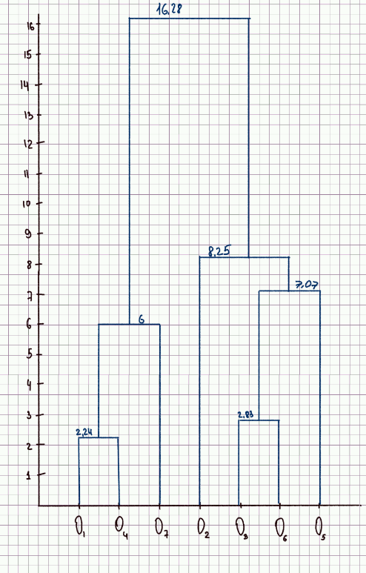
 | 1 | 2 | 3 | 4 | 5 | 6 | 7
1 | 0.00 | 9.85 | 11.18 | 2.24 | 16.28 | 13.89 | 6.00
2 | 9.85 | 0.00 | 7.21 | 8.25 | 7.62 | 8.25 | 9.22
3 | 11.18 | 7.21 | 0.00 | 8.94 | 7.07 | 2.83 | 6.40
4 | 2.24 | 8.25 | 8.94 | 0.00 | 14.21 | 11.66 | 4.12
5 | 16.28 | 7.62 | 7.07 | 14.21 | 0.00 | 5.10 | 0.00
6 | 13.89 | 8.25 | 2.83 | 11.66 | 5.10 | 0.00 | 9.22
7 | 6.00 | 9.22 | 6.40 | 4.12 | 13.00 | 9.22 | 0.00

 | 14 | 2 | 3 | 5 | 6 | 7
14 | 0.00 | 8.25 | 8.94 | 14.21 | 11.66 | 4.12
2 | 8.25 | 0.00 | 7.21 | 7.62 | 8.25 | 9.22
3 | 8.94 | 7.21 | 0.00 | 7.07 | 2.83 | 6.40
5 | 14.21 | 7.62 | 7.07 | 0.00 | 5.10 | 13.00
6 | 11.66 | 8.25 | 2.83 | 5.10 | 0.00 | 9.22
7 | 4.12 | 9.22 | 6.40 | 13.00 | 9.22 | 0.00

 | 14 | 2 | 36 | 5 | 7
14 | 0 | 8.25 | 8.94 | 14.21 | 4.12
2 | 8.25 | 0 | 7.21 | 7.62 | 9.22
36 | 8.94 | 7.21 | 0 | 5.1 | 6.4
5 | 14.21 | 7.62 | 5.1 | 0 | 13
7 | 4.12 | 9.22 | 6.4 | 13 | 0

 | 147 | 2 | 36 | 5
147 | 0 | 8.25 | 6.4 | 13
2 | 8.25 | 0 | 7.21 | 7.62
36 | 6.4 | 7.21 | 0 | 5.1
5 | 13 | 7.62 | 5.1 | 0

 | 147 | 356 | 2
147 | 0 | 6.4 | 8.25
356 | 6.4 | 0 | 7.21
2 | 8.25 | 7.21 | 0

 | 134567 | 2
134567 | 0 | 7.21
2 | 7.21 | 0

Полная связь
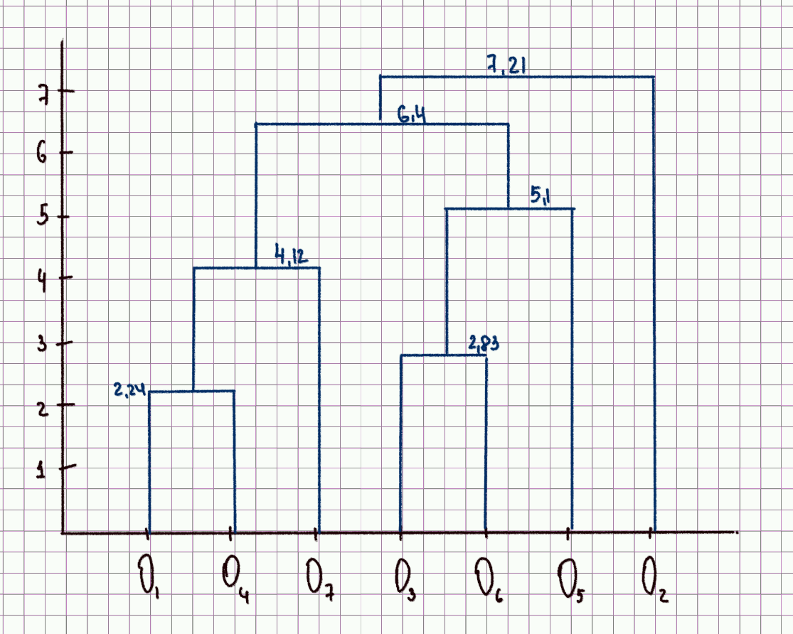
 | 1 | 2 | 3 | 4 | 5 | 6 | 7
1 | 0.00 | 9.85 | 11.18 | 2.24 | 16.28 | 13.89 | 6.00
2 | 9.85 | 0.00 | 7.21 | 8.25 | 7.62 | 8.25 | 9.22
3 | 11.18 | 7.21 | 0.00 | 8.94 | 7.07 | 2.83 | 6.40
4 | 2.24 | 8.25 | 8.94 | 0.00 | 14.21 | 11.66 | 4.12
5 | 16.28 | 7.62 | 7.07 | 14.21 | 0.00 | 5.10 | 13.00
6 | 13.89 | 8.25 | 2.83 | 11.66 | 5.10 | 0.00 | 9.22
7 | 6.00 | 9.22 | 6.40 | 4.12 | 13.00 | 9.22 | 0.00

 | 14 | 2 | 3 | 5 | 6 | 7
14 | 0.00 | 9.85 | 11.18 | 16.28 | 13.89 | 6.00
2 | 9.85 | 0.00 | 7.21 | 7.62 | 8.25 | 9.22
3 | 11.18 | 7.21 | 0.00 | 7.07 | 2.83 | 6.40
5 | 16.28 | 7.62 | 7.07 | 0.00 | 5.10 | 13.00
6 | 13.89 | 8.25 | 2.83 | 5.10 | 0.00 | 9.22
7 | 6.00 | 9.22 | 6.40 | 13.00 | 9.22 | 0.00

 | 14 | 2 | 36 | 5 | 7
14 | 0 | 9.85 | 13.89 | 16.28 | 6
2 | 9.85 | 0 | 8.25 | 7.62 | 9.22
36 | 13.89 | 8.25 | 0 | 7.07 | 9.22
5 | 16.28 | 7.62 | 7.07 | 0 | 13
7 | 6 | 9.22 | 9.22 | 13 | 0

 | 147 | 2 | 36 | 5
147 | 0 | 9.85 | 13.89 | 16.28
2 | 9.85 | 0 | 8.25 | 7.62
36 | 13.89 | 8.25 | 0 | 7.07
5 | 16.28 | 7.62 | 7.07 | 0

 | 147 | 356 | 2
147 | 0 | 16.28 | 9.85
356 | 16.28 | 0 | 8.25
2 | 9.85 | 8.25 | 0

 | 147 | 2356
147 | 0 | 16.28
2356 | 16.28 | 0

